1.IDENTIFICACION
INFORMACIÓN GENERAL |  | INFORMACIÓN DEL ESTUDIO RESPECTIVO
 |  | NODO NÚMERO |  |  |  |  | 71518
 |  | INFORME NÚMERO |  |  |  |  | 1314
CONTRATISTA | UNIÓN TEMPORAL MOVILIDAD 2014 | ORDEN DE TRABAJO No. |  |  |  |  | PROGRAMACION BASICA
 |  | FECHA DE LA ORDEN DE TRABAJO |  |  |  |  | -
 |  | FECHA DE LA TOMA DE INFORMACIÓN |  |  |  |  | 020814
 |  | DÌA DE LA SEMANA
OBJETO DEL CONTRATO | REALIZAR LA TOMA DE INFORMACIÓN DE CAMPO, COMO INSUMO DEL PROGRAMA DE MONITOREO, SEGUIMIENTO Y PLANEACIÓN DEL TRÁNSITO Y EL TRANSPORTE DE BOGOTA D.C | TIPO DE ESTUDIO |  |  |  |  | VOLÚMENES POR TIPO DE VEHÍCULO DISCRIMINANDO CAMIONES
 |  | NOMBRE DEL ARCHIVO |  |  |  |  | 71518_KR_14_X_CL_84_S_140802_VOL.xlsx
 |  | CÓDIGO DEL ESTUDIO |  |  |  |  | VOL
 |  | LUGAR DE LA TOMA DE INFORMACIÓN
NÚMERO DE CONTRATO | 2072-2013 | COORDENADA X |  |  |  |  | LONGITUD
 |  | COORDENADA Y |  |  |  |  | LATITUD

FECHA DE INICIO DEL CONTRATO | 22-01-2014 | PROFESIONALES RESPONSABLES
 |  | CONSULTOR (DIRECTOR) |  |  |  |  | ING. MSC. SANDRA LUCIA NAVAS TEQUIA
 |  | CONSULTOR (COORDINADOR GENERAL) |  |  |  |  | ING. MSC. LUIS FERNANDO RUBIANO BARRERO
INTERVENTORÍA | UNIVERSIDAD NACIONAL DE COLOMBIA | CONSULTOR (EXPERTO EN TRÁNSITO Y TRANSPORTE) |  |  |  |  | ING. ESP. DIANA PAOLA PARADA
 |  | CONSULTOR (ING ANÀLISIS) |  |  |  |  | ING. ESP. LUIS FERNANDO BECERRA
 |  | INTERVENTORÍA (DIRECTOR) |  |  |  |  | ING. MSC. ARTURO ZARATE
 |  | INTERVENTORÍA (ESPECIALISTA) |  |  |  |  | ING. MSC. WILLIAM CASTRO
 |  | INTERVENTORÍA (RESIDENTE) |  |  |  |  | ING. JOSÉ EDWIN TORRES
OBJETO DEL CONTRATO | INTERVENTORÍA TÉCNICA, ADMINISTRATIVA Y FINANCIERA PARA LA TOMA DE INFORMACIÓN DE CAMPO COMO INSUMO DEL PROGRAMA DE MONITOREO, SEGUIMIENTO Y PLANEACIÓN DEL TRÁNSITO Y TRANSPORTE DE BOGOTÁ D.C. | SUPERVISOR SECRETARIA MOVILIDAD |  |  |  |  | ING. FABIAN GONZALEZ

 |  | VERSIONES DEL ESTUDIO
 |  | NÚMERO |  | FECHA | OBSERVACIONES
NÚMERO DE CONTRATO | 2072-2013 | Versión 0 |  | 11/08/14
 |  | Versión 0 |  | 14/08/14 | SE ATENDIERON LAS OBSERVACIONES DE INTERVENTORÍA ENVIADAS EN COMUNICADO FI-INT-CMTTUB14-426-14, SE DA RESPUESTA MEDIANTE RADICADO ICV-187-C-740. En la hoja 2. BASE, se revisaron los volúmenes para: Movimiento 2, para motos 7:15-7:30 donde se presenta un alto volumen desde las 05:30 hasta las 07:15 horas por el comportamiento de la hora pico y disminuyendo desde las 07:30 horas; para el Movimiento 3, 8:45-9:00 el volumen disminuye de una manera considerables debido al inicio de una congestión vehicular por el semáforo desde las 09:00 horas, automóviles 15:45 el cambio es producto de una congestión vehicular. En el Movimiento 2, para automóviles 17:15 y movimiento 3, motos 7:15 no se evidenció una causa aparente que justifique el cambio.
 |  | Versión 1
FECHA DE INICIO DEL CONTRATO | 21-01-2014 | Versión 2

 |  | DESCRIPCIÓN DE LA TOMA DE INFORMACIÓN
 |  | TIPO DE VEHÍCULO | FACTOR DE EQUIVALENCIA | MOVIMIENTOS AFORADOS |  |  | No. DE PERÍODOS | HORA
ESQUEMA |  |  |  | ACCESO | LENTA | RÁPIDA | HORARIO DEL PERÍODO No. 1 | 05:00-14:00
 |  | L | 1 | NORTE | 1 |  | HORARIO DEL PERÍODO No. 2 | 14:00-21:00
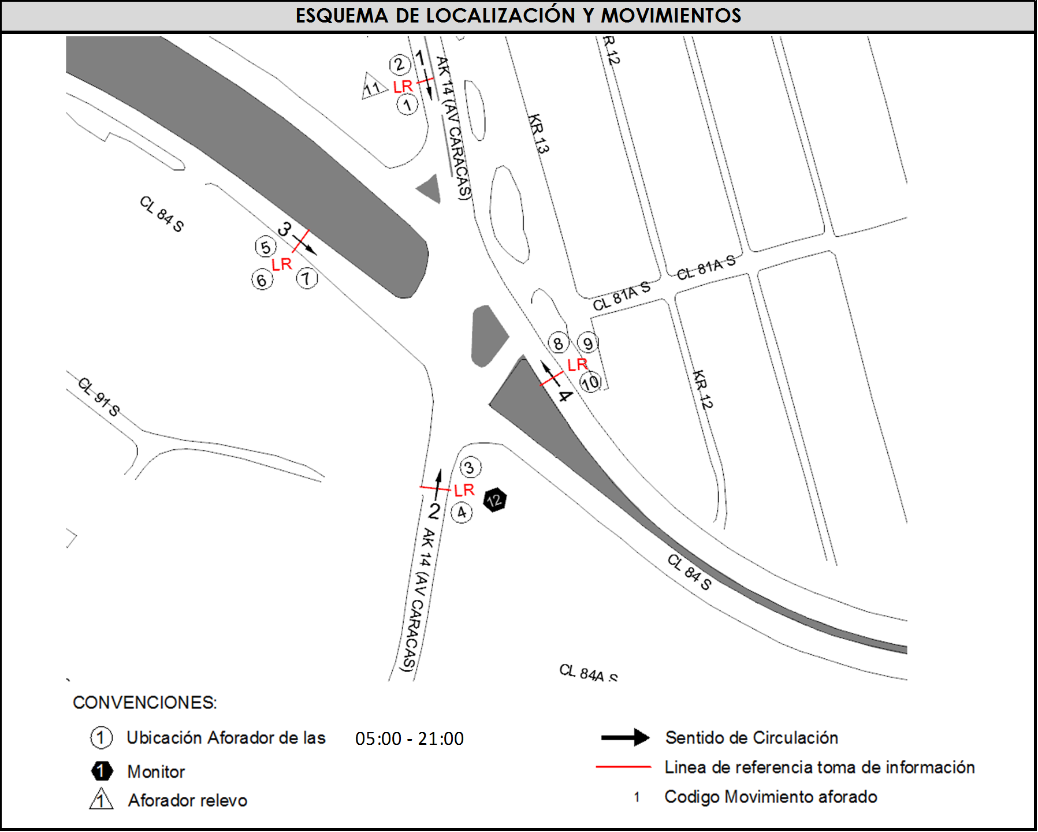
 |  | C | 2 | SUR | 2
 |  |  |  | OESTE | 3 |  | No. DE HORAS TOMADAS | 16
 |  | BT | 2 | ESTE | 4 |  | HORARIO DE LA TOMA DE INFORMACIÓN | 05:00-21:00
 |  | B | 2 |  |  |  | No. DE EQUIPOS UTILIZADOS | 12
 |  |  |  | OBSERVACIONES DE LA TOMA DE INFORMACIÒN
 |  | AL | 2 | OBSERVACION |  |  |  |  | ACCESO
 |  | AT | 2.5 | SE PRESENTAN LLUVIAS INTERMITENTES ENTRE LAS 05:00 Y LAS 14:00 HORAS |  |  |  |  | TODOS
 |  | BA | 2.5 | SE PRODUCE CONGESTIÓN VEHICULAR DESDE LAS 08:00 HASTA LAS 11:00 HORAS POR SEMÁFORO. |  |  |  |  | SUR
 |  | ESP | 2 | SE PRESENTA CONGESTIÓN VEHICULAR DESDE LAS 09:00 HASTA LAS 09:40 HORAS, DESDE LAS 16:00 HASTA LAS 19:00 HORAS Y DESDE LAS 20:20 HASTA LAS 21:00 HORAS. |  |  |  |  | OESTE
 |  | INT | 2
 |  | C2P | 2.5
 |  | C2G | 2.5
 |  | C3 | 2.5
 |  | C4 | 2.5
 |  | C5 | 2.5
 |  | C6 | 2.5
 |  | >C6 | 2.5
 |  | M | 0.5
 |  | BIC | 0.3

 |  | ANALISIS PUNTUAL
 |  | LA INTERSECCIÓN DE LA AVENIDA CARRERA 14 (AVENIDA CARACAS) CON CALLE 84 SUR SE ENCUENTRA UBICADA EN EL SECTOR SUR DE LA CIUDAD EN LA LOCALIDAD DE USME. LA AVENIDA CARRERA 14 (AVENIDA CARACAS) PERMITE LA CIRCULACIÓN EN SENTIDO NORTE – SUR Y VICEVERSA, CARACTERIZADA POR TENER UNA CALZADA PARA TRAFICO MIXTO (INCLUYE TPC) CON DOS CARRILES POR CADA SENTIDO DE CIRCULACIÓN SEPARADOS POR DOBLE LÍNEA AMARILLA, MIENTRAS LA CALLE 84 SUR ESTA CONFORMADA POR DOS CALZADAS QUE PERMITEN LA CIRCULACIÓN EN SENTIDO OESTE-ESTE Y VICEVERSA, CON UNA CALZADA POR SENTIDO, DE TRES CARRILES CADA UNA PARA TRÁFICO MIXTO (INCLUYE TPC). EL VOLUMEN TOTAL AFORADO DURANTE EL DÍA FUE DE 40.272 VEHÍCULOS MIXTOS, COMPUESTOS DE LA SIGUIENTE MANERA: EL 50,4% CORRESPONDEN A VEHÍCULOS LIVIANOS, EL 20,9% MOTOS, EL 17,8% TRANSPORTE PÚBLICO COLECTIVO Y EL 10,2% A VEHÍCULOS DE CARGA. LOS PERÍODOS DE MÁXIMA DEMANDA SE PRESENTAN ENTRE LAS 06:15 Y LAS 07:15 HORAS, Y ENTRE LAS 15:45 Y LAS 16:45 HORAS. LA HORA PICO TOTAL DE LA INTERSECCIÓN SE REGISTRA ENTRE LAS 15:45 Y LAS 16:45 HORAS, PERIODO EN EL QUE SE MOVILIZA UN TOTAL DE 2.835 VEHÍCULOS MIXTOS, DE LOS CUALES EL 54,5% CORRESPONDE A VEHÍCULOS LIVIANOS, EL 20,1% A MOTOS, EL 15,2% A TRANSPORTE PUBLICO COLECTIVO, EL 9,7% A CAMIONES Y FINALMENTE LAS BICICLETAS CON UNA PARTICIPACIÓN DEL 0,5%.

 |  | REGISTRO FOTOGRÁFICO
 |  | 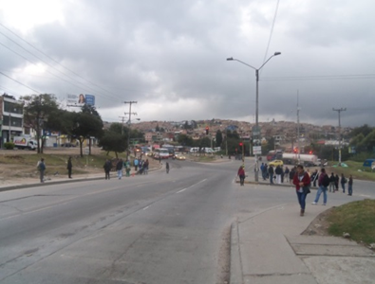 |  |  |  |  | 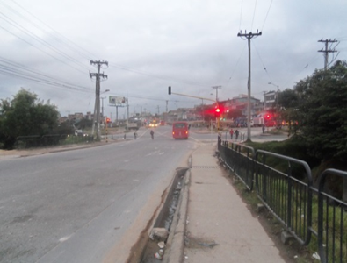

 |  | ACCESO NORTE |  |  |  |  | ACCESO SUR

 |  | 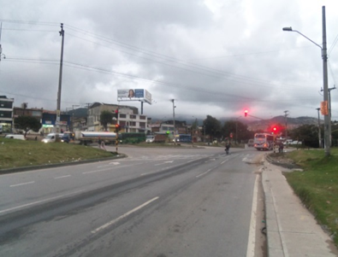 |  |  |  |  | 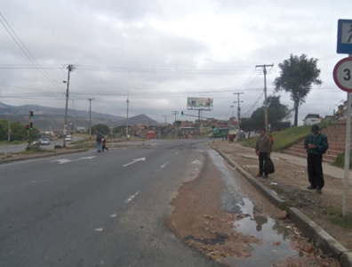

 |  | ACCESO OESTE |  |  |  |  | ACCESO ESTE

